Que lecture
Fiche de proposition de projet
Pour des dosages multiparamétriques sur Luminex MagPix - Lecture de la plaque 96 puits
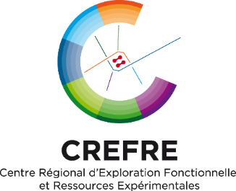
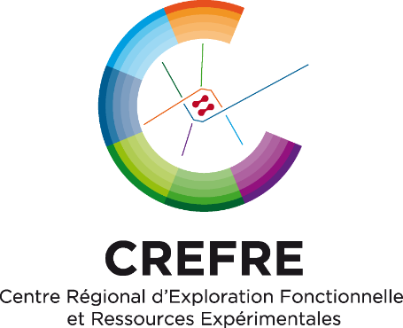

PHENOTYPAGE
 |  |  |  |  |  |  |  |  |  |  |  | PHENOTYPAGE
Date: | 2024-03-19
 |  |  |  |  |  |  |  |  |  |  |  |  | Schéma(s) de plaque(s) pour étude Luminex MagPix
Nom du demandeur: |  |  |  | Chef d'équipe / Société: |  |  |  | N° équipe - Unité (académiques):
 |  |  |  |  |  |  |  |  |  |  |  | Merci de remplir les cases en bleu et de retourner ce schéma avec la fiche de projet au service Phénotypage.
Nom du projet (Thèse de XX, ou autre si hors thèse. Merci de conserver le même nom pour toutes les prestations concernant ce même projet):
 |  |  |  |  |  |  |  |  |  |  |  |  | Nom du client : | 0 |  |  | Equipe : | 0
Adresse postale:
e-maildu demandeur (envoi des résultats) : |  |  |  |  |  |  |  |  |  |  |  |  |  |  | Référence du(des) kit(s) Luminex : | 0
e-mail du/de la gestionnaire (envoi des factures) :
 |  |  |  |  |  |  |  |  |  |  |  | Nommer les échantillons de manière simple et courte
Type d'Analyses (cytokines choisies):
 |  |  |  |  |  |  |  |  |  |  |  | = gamme étalon + contrôles |  |  |  |  | Puits non disponibles dans les kits Merck-Millipore et Biorad.
Référence(s) du(des) kit(s) utilisé(s): |  |  |  |  |  |  |  | Fournisseur du kit :
 |  |  |  |  |  |  |  |  |  |  |  |  |  | Sens de depôt
 | Attention ! Il nous faut impérativement le manuel d'utilisation du kit pour pouvoir réaliser la lecture. Merci de l'apporter avec votre plaque 96 puis pour la lecture.

 |  |  |  |  |  |  |  |  |  |  | Kit 1 | 1 | 2 | 3 | 4 | 5 | 6 | 7 | 8 | 9 | 10 | 11 | 12
Nombre d'échantillons : |  |  |  |  |  |  | Nombre de cycles de congélation subis : |  |  |  | A
 |  |  |  |  |  |  |  |  |  |  | B
Type d'échantillons : |  |  |  |  |  |  | ) |  |  |  | C
 |  |  |  |  |  |  |  |  |  |  | D
Espèce : |  |  |  |  |  |  |  |  |  |  | E
 |  |  |  |  |  |  |  |  |  |  | F
 |  |  |  |  | Traitement préalable des échantillons : |  |  |  |  |  | G
 |  |  |  |  |  |  |  |  |  |  | H
 |  |  |  |  | Délais de réalisation souhaité (non <48h) :
 |  |  |  |  |  |  |  |  |  |  | Kit 2 | 1 | 2 | 3 | 4 | 5 | 6 | 7 | 8 | 9 | 10 | 11 | 12
Remarque : Merci de premplir également le(s) schéma(s) de plaque(s) (page 2/2) |  |  |  |  |  |  |  |  |  |  | A
 |  |  |  |  |  |  |  |  |  |  | B
Conditions de transport de la plaque 96 puits jusqu'au service Phénotypage pou lecture sur MagPix : Sur glace (4°C) |  |  |  |  |  |  |  |  |  |  | C
 |  |  |  |  |  |  |  |  |  |  | D
Les échantillons humains ou primate non humain seront systématiquement considérés comme potentiellement dangereux et traités comme tels. Pour les autres échantillons, nous considérons qu'il n'y a pas de risque (biologique ou chimique). Si toutefois il y avait un risque à prendre en |  |  |  |  |  |  |  |  |  |  | E
 |  |  |  |  |  |  |  |  |  |  | F
considération, merci de nous préciser lequel : |  |  |  |  |  |  |  |  |  |  | G
 |  |  |  |  |  |  |  |  |  |  | H
Propriété Intellectuelle : |  |  | Tous les résultats obtenus sur le plateau Phénotypage appartiennent à l'utilisateur.
 |  |  |  |  |  |  |  |  |  |  | Kit 3 | 1 | 2 | 3 | 4 | 5 | 6 | 7 | 8 | 9 | 10 | 11 | 12
Confidentialité : |  | Tous les agents du service Phénotypage sont tenus à la confidentialité des données de votre étude de par leur statut ou par la clause figurant dans leur contrat de travail. |  |  |  |  |  |  |  |  | A
 |  |  |  |  |  |  |  |  |  |  | B
 |  |  |  |  |  |  |  |  |  |  | C
Tarif de la prestation: |  |  | Tous les tarifs du service Phénotypage sont disponibles sur demande. En cas de prêt de la plaque aimantée pour la réalisation du protocole par l'utilisateur, si celui-ci n'est pas rendu ou rendu déterioré, il sera facturé à l'équipe 800€HT. |  |  |  |  |  |  |  | D
 |  |  |  |  |  |  |  |  |  |  | E
Valorisation: Si les résultats font l’objet d’une publication ou toute autre valorisation, nous vous remercions de préciser que cette étude a été réalisée au service Phénotypage de la plateforme Anexplo-Crefre. |  |  |  |  |  |  |  |  |  |  | F
 |  |  |  |  |  |  |  |  |  |  | G
 |  |  |  |  |  |  |  |  |  |  | H

 |  |  |  |  |  |  |  |  |  |  | Kit 4 | 1 | 2 | 3 | 4 | 5 | 6 | 7 | 8 | 9 | 10 | 11 | 12
 |  |  |  |  |  |  |  |  |  |  | A
Signature du responsable (obligatoire pour recevoir les résultats) : |  |  |  |  |  |  |  |  |  |  | B
 |  |  |  |  |  |  |  |  |  |  | C
 |  |  |  |  |  |  |  |  |  |  | D
Au cours de la semaine suivant réception de votre fiche de projet, si le service Phénotypage ne vous contacte pas pour vous signaler un problème, cela vaut acceptation du projet de notre part. |  |  |  |  |  |  |  |  |  |  | E
 |  |  |  |  |  |  |  |  |  |  | F
 |  |  |  |  |  |  |  |  |  |  | G
 |  |  |  |  |  |  |  |  |  |  | H
 |  |  |  |  |  | Coordonnées
 |  |  |  |  |  | Plateforme Crefre-Anexplo de Toulouse – Service Phénotypage
 |  |  |  |  |  | liste.crefre-phenotypage@inserm.fr |  |  |  | Page 1/2 |  |  |  |  |  |  |  |  |  |  |  |  | Page 2/2
 |  |  |  |  |  | ( 05 31 22 41 34
 |  |  |  |  |  | http://anexplo.genotoul.fr/phenotypage/ |  |  | v du 19/03/2024

